상품제안서
uni 제트스트림퓨어몰트 0.7mm | 상품코드: S22538

 |  |  |  |  |  |  | 02-713-8555 | www.synergygift.co.kr
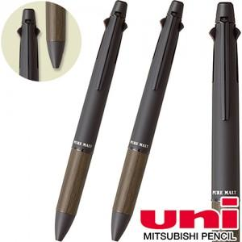 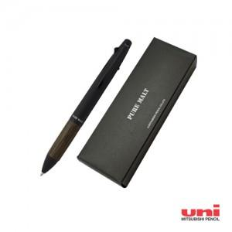

【상세/제작정보】

【인쇄/포장옵션】 | 실크 / 전용케이스

【공급단가】 | 수량 | 20~ | 100~ | 300~ | 500~ | 1,000~
*VAT별도 | 단가 | 19,040원 | 18,300원 | 17,400원 | 16,960원 | 16,660원

【상품 URL】 | https://www.synergygift.co.kr:443/src/goods_detail.php?gdno=22538

